概要
概要
 | AdvanceCADからAutoCADへの移行においては、従来の操作からの簡素化を図ることによるオペレーションの効率化と
 | 図面の設計におけるトライアンドエラーをサポートするユーザーインタフェースを提案します。

 | 基本方針
 | （1）シンプルな操作性
 |  | 1つの機能を、基本的には次に示す3ステップで実行します。
 |  | ① メニューを選択します。
 |  | ② 表示された画面で、設定値を入力します。
 |  | ③ 設定された値により、結果（図面／ファイル）を出力します。

 |  |  | メニュー選択 |  | 設定画面で設定値を入力 |  |  | 図面に反映
機能1
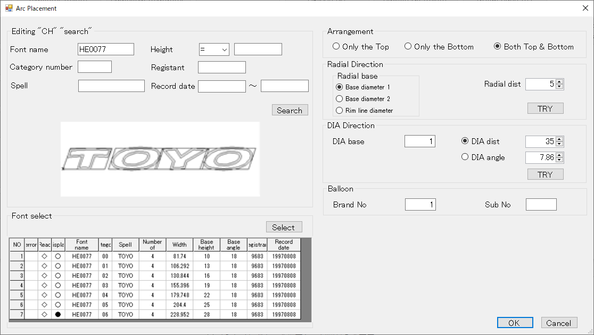
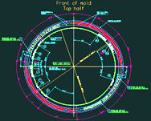

 | （2）設定値の調整
 |  | 結果の出し直しの手間を省くため、設定画面で設定値を微調整した結果をその場で表示します。

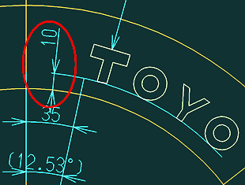
 |  |  | 設定値調整例.
 |  |  | 径方向距離5mmに設定し「TRY」 |  |  | 径方向距離5mmに編集文字が配置されている |  |  | 径方向距離10mmに設定し「TRY」 |  | 径方向距離10mmに編集文字が配置されている
 |  |  | ボタンを押下 |  |  | ことを確認 |  |  | ボタンを押下 |  | ことを確認
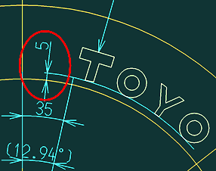

 | （3）メニューの構成
 |  | 1つのメニュー選択で1つの機能を実現します。

 |  | 基準 線・円 作成 |  | 文字列準備 |  |  |  |  |  | 円弧配置 |  | コード表作成 | 保存管理 | グループ化 | 刻印文字登録・呼出 | 編集文字登録・呼出

Arc Arrangement
Reference drawing
Reference Line
Reference Circle
Lettering preparation
Arangement
Arc placement
Fixed form character
Template
Brand Balloon
Target "CH"
Editing "CH"
Placement "modi"
Grouping
Code table
Template 1
Template 2
Template 3
Conservation management
Drawing "resist"
NEW
Revision number
modify
Group
Plate
Carved seal notes
Editing "CH"
Create
Modify
Frame drawing
Base line
Primitive "CH" "search"
Primitive "CH" "regist"
Editing "CH" "resist"
Editing "CH" "search"
Title
Primitive "CH"
Editing "CH"
Table drawing
Plate fixed
①
②
③
④
⑤
⑥
⑦
⑧
⑨
⑩
⑪
⑬
⑮
⑯
⑰
⑱
⑲
⑳
㉑
㉒
㉓
⑫
㉔
㉕
㉖
Delete
⑭

 |  | No. | メニューグループ | メニュー名 |  |  | 実行される機能
 |  | 1 | 基準 線・円 作成 | Reference Line |  |  | 基準線の設定と削除
 |  | 2 |  | Reference Circle |  |  | 基準円 の設定と削除
 |  | 3 | 文字列準備 | Fixed from character |  |  | 定型文字の呼出
 |  | 4 |  | Template 1～3 |  |  | テンプレート1～3による編集文字の作成
 |  | 5 |  | Plate |  |  | 替え駒の呼出
 |  | 6 |  | Base line |  |  | 配置基準線の設定
 |  | 7 |  | Brand Balloon |  |  | 風船番号の設定
 |  | 8 |  | Carved seal notes |  |  | レタリングの深さ表記
 |  | 9 |  | Plate fixed |  |  | 替え駒の配置
 |  | 10 | 円弧配置 | Target "CH" |  |  | 呼出済文字の円弧配置
 |  | 11 |  | Editing "CH" |  |  | 編集文字の円弧配置
 |  | 12 |  | Placement "modi" |  |  | 円弧配置の変更・削除
 |  | 13 | コード表作成 | Code table |  |  | ラベリングコード表作成
 |  | 14 |  | Delete |  |  | ラベリングコード表削除
 |  | 15 | 保存管理 | Title |  |  | 図面タイトルの設定
 |  | 16 |  | New |  |  | 図面の新規保存
 |  | 17 |  | Revision number |  |  | 図面の設計変更
 |  | 18 |  | Modify |  |  | 図面の上書保存
 |  | 19 | グループ化 | Group |  |  | 編集文字のグループ化
 |  | 20 | 刻印文字登録・呼出 | Frame drawing |  |  | 刻印文字枠設定
 |  | 21 |  | Primitive "CH" "regist" |  |  | 刻印文字登録
 |  | 22 |  | Primitive "CH" "search" |  |  | 刻印文字検索
 |  | 23 | 編集文字登録・呼出 | Create |  |  | 編集文字作成
 |  | 24 |  | Modify |  |  | 編集文字の変更
 |  | 25 |  | Editing "CH" "regist" |  |  | 編集文字登録
 |  | 26 |  | Editing "CH" "search" |  |  | 編集文字検索

 |  |  | 1機能1メニューに変更した本紙の記載範囲を示します。

1. 基準線の設定・削除
1. 基準線の設定・削除
 | 1-1. 処理の流れ
 |  |  |  | (A) 「基準線設定」画面を表示 | 基準線を作図
①
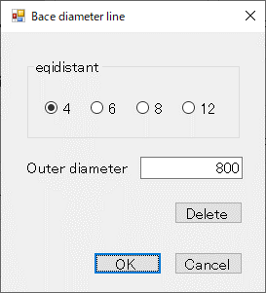
②
③
④
⑤
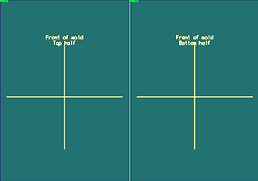
Reference Line

 | ①「Reference Line」メニューを
 | 選択します。

 |  |  |  | ② 基準線の分割数を設定します。
 |  |  |  | ③ 基準線の直径を入力します。
 |  |  |  | ④ 「OK」ボタン押下で基準線を作図します。
 |  |  |  | ⑤ 「Delete」ボタン押下で基準線を削除します。

 | 1-2. 本画面の処理に該当するメニュー
 |  | 以下のメニューの内、赤枠の2つのメニュー処理を1つのメニューで実行します。

 |  | 基準 線・円 作成 | 文字列準備 |  |  | 円弧配置 | コード表作成 | 保存管理 | グループ化 | 刻印文字登録・呼出 | 編集文字登録・呼出

Arc Arrangement
Reference drawing
Reference Line
Reference Circle
Lettering preparation
Arangement
Arc placement
Delete
Fixed form character
Delete
Template
Brand Balloon
Target "CH"
Radial direction
DIA direction
Placement "modi"
Move
Delete
Grouping
Code table
Delete
Template 1
Template 2
Template 3
Conservation management
Drawing "resist"
NEW
Revision number
modify
Group
Plate
Target "CH"
Radial direction
DIA direction
Base editing "CH"
Add editing "CH"
Relative position
Plate fixed
Plate PIC
Placement PIC
Editing "CH"
First character
Additional character
Before adding character
Auto Dimensions
Modify
Move
Editing "CH" "search"
Frame drawing
Base line
Primitive "CH" "search"
Primitive "CH" "regist"
Brand Balloon
Editing "CH" "resist"
Editing "CH" "search"
Auto Dimensions
Title
Primitive "CH"
Editing "CH"
Table drawing
Move
Replacement
Delete
The entire width
 |  | 円弧配列

 |  | ※ 本画面の処理に対応するメニュー案

Arc Arrangement
Reference drawing
Reference Line
Reference Circle
Lettering preparation
Arangement
Arc placement
Fixed form character
Template
Brand Balloon
Target "CH"
Editing "CH"
Placement "modi"
Grouping
Code table
Template 1
Template 2
Template 3
Conservation management
Drawing "resist"
NEW
Revision number
modify
Group
Plate
Carved seal notes
Editing "CH"
Create
Modify
Frame drawing
Base line
Primitive "CH" "search"
Primitive "CH" "regist"
Editing "CH" "resist"
Editing "CH" "search"
Title
Primitive "CH"
Editing "CH"
Table drawing
Plate fixed

Delete

2. 基準円の設定・削除
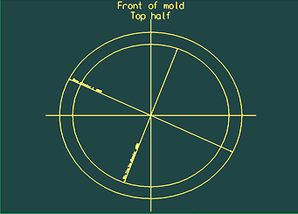
2. 基準円の設定・削除
 | 2-1. 処理の流れ
 |  |  |  | (A) 「基準円設定」画面を表示 | 基準円を作図
①
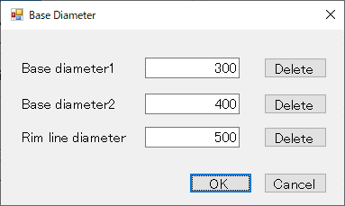
②
⑤
③
④
⑥
⑦
⑧
Reference Circle

 | ①「Reference Circle」メニューを
 | 選択します。

 |  |  |  | ② 内側円の直径を入力します。
 |  |  |  | ③ 外側円の直径を入力します。
 |  |  |  | ④ リム円の直径を入力します。
 |  |  |  | ⑤ 「OK」ボタン押下で基準円を作図します。
 |  |  |  | ⑥ 「Delete」ボタン押下で内側円を削除します。
 |  |  |  | ⑦ 「Delete」ボタン押下で外側円を削除します。
 |  |  |  | ⑧ 「Delete」ボタン押下でリム円を削除します。

 | 2-2. 本画面の処理に該当するメニュー
 |  | 以下のメニューの内、赤枠の2つのメニュー処理を1つのメニューで実行します。

 |  | 基準 線・円 作成 | 文字列準備 |  |  | 円弧配置 | コード表作成 | 保存管理 | グループ化 | 刻印文字登録・呼出 | 編集文字登録・呼出

Arc Arrangement
Reference drawing
Reference Line
Reference Circle
Lettering preparation
Arangement
Arc placement
Delete
Fixed form character
Delete
Template
Brand Balloon
Target "CH"
Radial direction
DIA direction
Placement "modi"
Move
Delete
Grouping
Code table
Delete
Template 1
Template 2
Template 3
Conservation management
Drawing "resist"
NEW
Revision number
modify
Group
Plate
Target "CH"
Radial direction
DIA direction
Base editing "CH"
Add editing "CH"
Relative position
Plate fixed
Plate PIC
Placement PIC
Editing "CH"
First character
Additional character
Before adding character
Auto Dimensions
Modify
Move
Editing "CH" "search"
Frame drawing
Base line
Primitive "CH" "search"
Primitive "CH" "regist"
Brand Balloon
Editing "CH" "resist"
Editing "CH" "search"
Auto Dimensions
Title
Primitive "CH"
Editing "CH"
Table drawing
Move
Replacement
Delete
The entire width
 |  | 円弧配列

 |  | ※ 本画面の処理に対応するメニュー案

Arc Arrangement
Reference drawing
Reference Line
Reference Circle
Lettering preparation
Arangement
Arc placement
Fixed form character
Template
Brand Balloon
Target "CH"
Editing "CH"
Placement "modi"
Grouping
Code table
Template 1
Template 2
Template 3
Conservation management
Drawing "resist"
NEW
Revision number
modify
Group
Plate
Carved seal notes
Editing "CH"
Create
Modify
Frame drawing
Base line
Primitive "CH" "search"
Primitive "CH" "regist"
Editing "CH" "resist"
Editing "CH" "search"
Title
Primitive "CH"
Editing "CH"
Table drawing
Plate fixed

Delete

8. レタリングの深さ表記
8. レタリングの深さ表記
 | 8-1. 処理の流れ
 |  |  |  | (A) 「レタリングの深さ表記設定」画面を表示 |  | 「レタリングの深さ」を表記
①
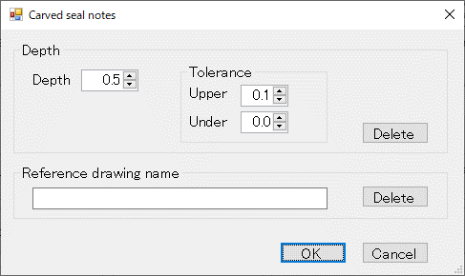
②
③
④
⑤
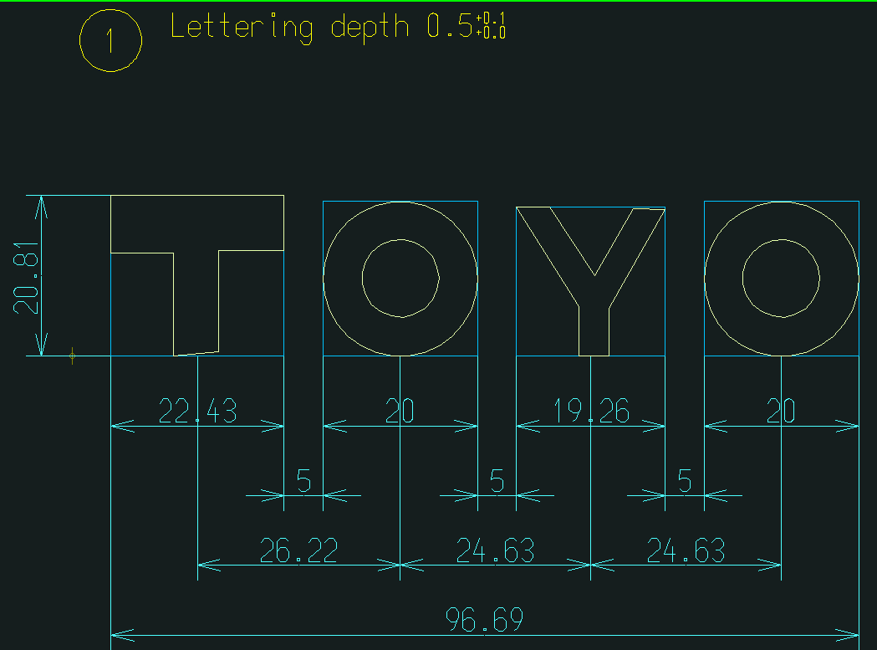
Carved seal notes

 | ①「Carved seal notes」メニューを
 | 選択します。

 |  |  |  | ② レタリングの深さを入力します。
 |  |  |  | （▲/▼により0.1単位で値がUP/DOWNします）
 |  |  |  | ③ レタリングの深さの上限を入力します。
 |  |  |  | （▲/▼により0.1単位で値がUP/DOWNします）
 |  |  |  | ④ レタリングの深さの下限を入力します。
 |  |  |  | （▲/▼により0.1単位で値がUP/DOWNします）
 |  |  |  | ⑤ 「OK」ボタン押下で「レタリングの深さ」を表記します。
 |  |  |  | ⑥ 「Delete」ボタン押下で「レタリングの深さ」の表記を削除します。

 |  | (B) 参照図面名を設定 |  |  | 「参照図面名」を表記
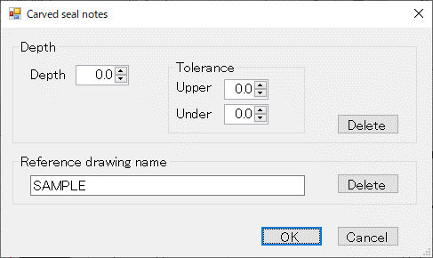
①
③
②
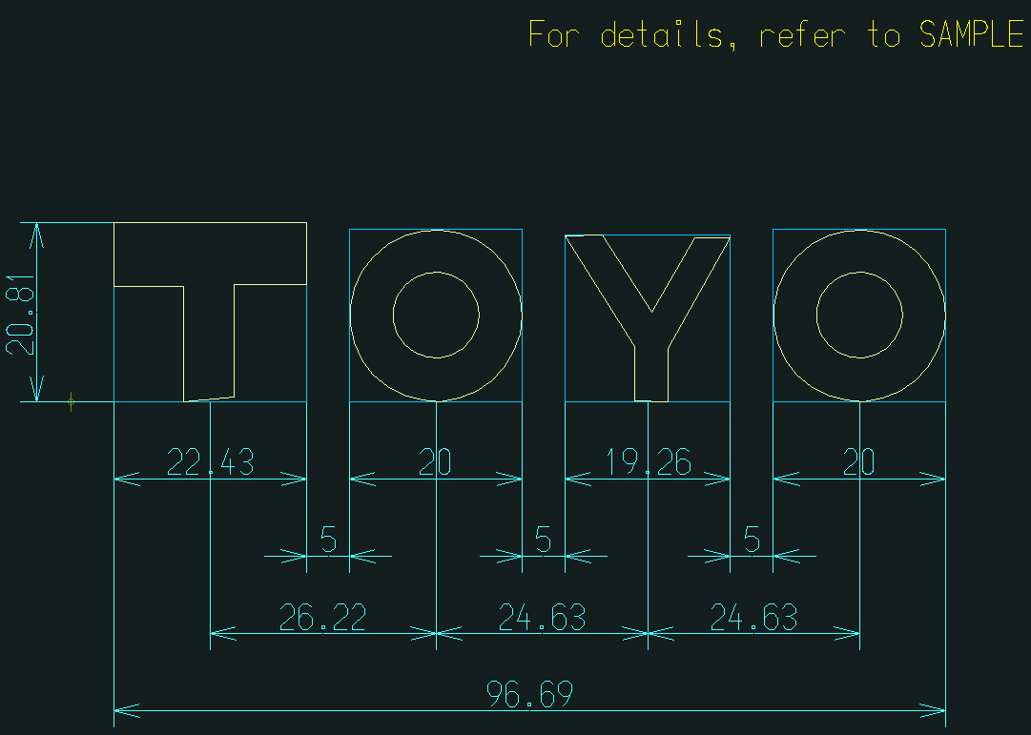

 |  | ① 参照図面名を入力します。
 |  | ② 「OK」ボタン押下で「参照図面名」を表記します。
 |  | ③「Delete」ボタン押下で「参照図面名」の表記を削除します。

 | 8-2. 本画面の処理に該当するメニュー
 |  | 赤枠のメニューを追加します。

 |  | 基準 線・円 作成 | 文字列準備 |  |  |  | 円弧配置 | コード表作成 | 保存管理 | グループ化 | 刻印文字登録・呼出 | 編集文字登録・呼出

Arc Arrangement
Reference drawing
Reference Line
Reference Circle
Lettering preparation
Arangement
Arc placement
Delete
Fixed form character
Delete
Template
Brand Balloon
Target "CH"
Radial direction
DIA direction
Placement "modi"
Move
Delete
Grouping
Code table
Delete
Template 1
Template 2
Template 3
Conservation management
Drawing "resist"
NEW
Revision number
modify
Group
Plate
Target "CH"
Radial direction
DIA direction
Base editing "CH"
Add editing "CH"
Relative position
Plate fixed
Plate PIC
Placement PIC
Editing "CH"
First character
Additional character
Before adding character
Auto Dimensions
Modify
Move
Editing "CH" "search"
Frame drawing
Base line
Primitive "CH" "search"
Primitive "CH" "regist"
Brand Balloon
Editing "CH" "resist"
Editing "CH" "search"
Auto Dimensions
Title
Primitive "CH"
Editing "CH"
Table drawing
Move
Replacement
Delete
The entire width
 |  | 円弧配列

 |  | ※ 本画面の処理に対応するメニュー案

Arc Arrangement
Reference drawing
Reference Line
Reference Circle
Lettering preparation
Arangement
Arc placement
Fixed form character
Template
Brand Balloon
Target "CH"
Editing "CH"
Placement "modi"
Grouping
Code table
Template 1
Template 2
Template 3
Conservation management
Drawing "resist"
NEW
Revision number
modify
Group
Plate
Carved seal notes
Editing "CH"
Create
Modify
Frame drawing
Base line
Primitive "CH" "search"
Primitive "CH" "regist"
Editing "CH" "resist"
Editing "CH" "search"
Title
Primitive "CH"
Editing "CH"
Table drawing
Plate fixed

Delete

9. 替え駒配置
9. 替え駒配置
 | 9-1. 処理の流れ
 |  | 9-1-1. 配置
 |  |  |  |  | (A) 「替え駒配置」画面を表示してプレートを選択 |  |  | プレートを選択 |  |  |  | (B) プレートを配置する文字を選択 |  |  |  |  | プレートを配置する文字を選択
①
Plate fixed
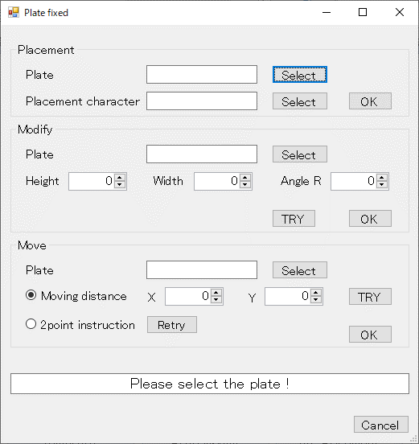
③
②
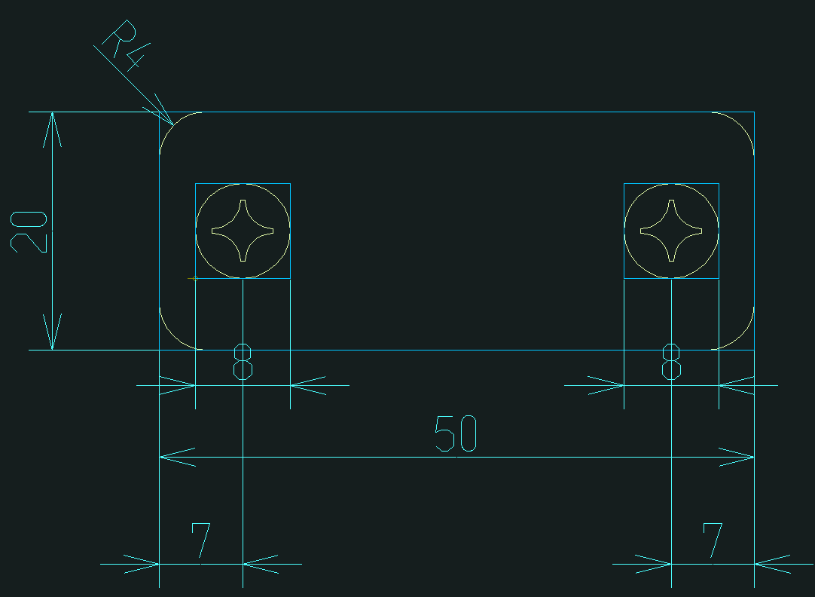
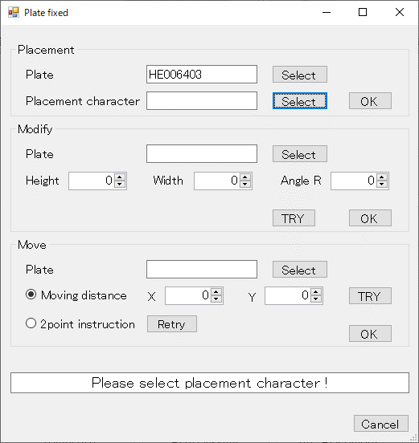
④
⑤
⑥
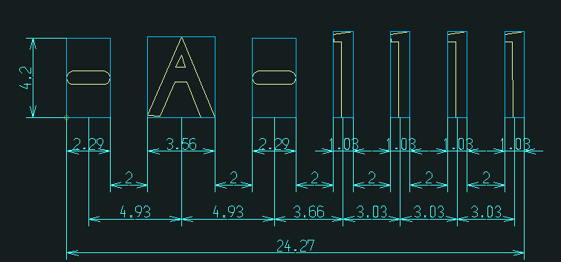

 |  | ①「Plate fixed」メニューを
 |  | 選択します。

 |  |  |  |  | ② プレートを選択するようにメッセージが表示されます。 |  |  |  |  |  |  | ④ 選択したプレートのフォント名を表示します。
 |  |  |  |  | ③ 「Select」ボタンを押下してプレートを選択します。 |  |  |  |  |  |  | ⑤ プレートを配置する文字を選択するようにメッセージが
 |  |  |  |  |  |  |  |  |  |  |  | 表示されます。
 |  |  |  |  |  |  |  |  |  |  |  | ⑥「Select」ボタンを押下してプレートを配置する文字を選択します。
 |  |  | （C) 替え駒の配置を確定 |  |  |  | 選択した文字にプレートを配置
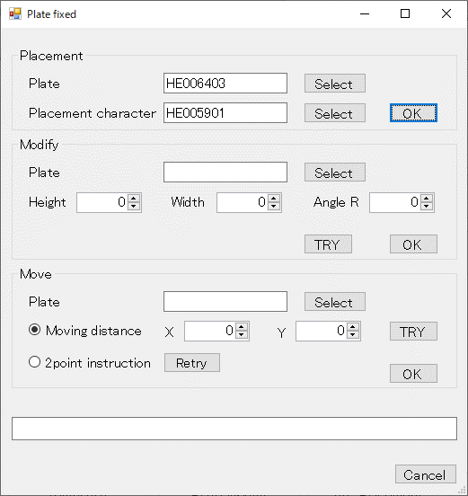
⑦
⑧
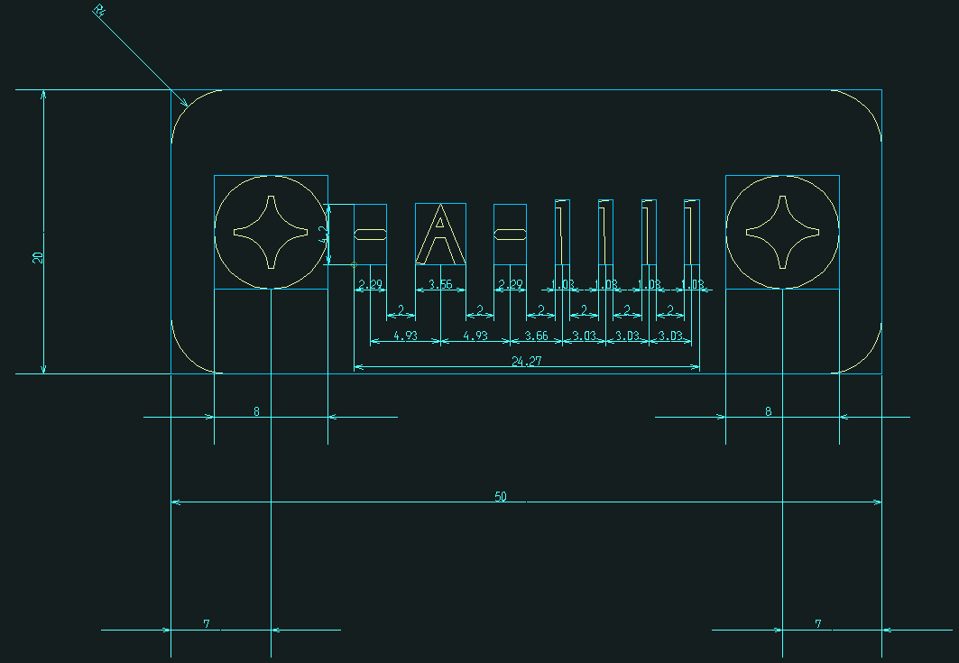

 |  |  | ⑦ 選択したプレートを配置する文字のフォント名を表示します。
 |  |  | ⑧ 「OK」ボタン押下で、選択した文字にプレートを配置します。

 |  | 9-1-2. サイズ変更

 |  | (A) プレートを選択 |  |  |  | プレートを選択 |  |  | (B) 選択したプレートの情報を表示 |  |  |  |  | (C)プレートのサイズを設定 |  |  |  | プレートのサイズを変更
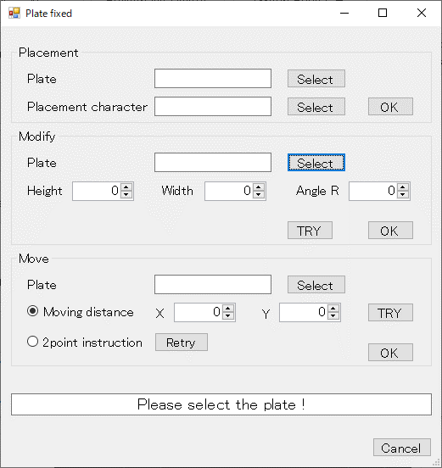
②
①
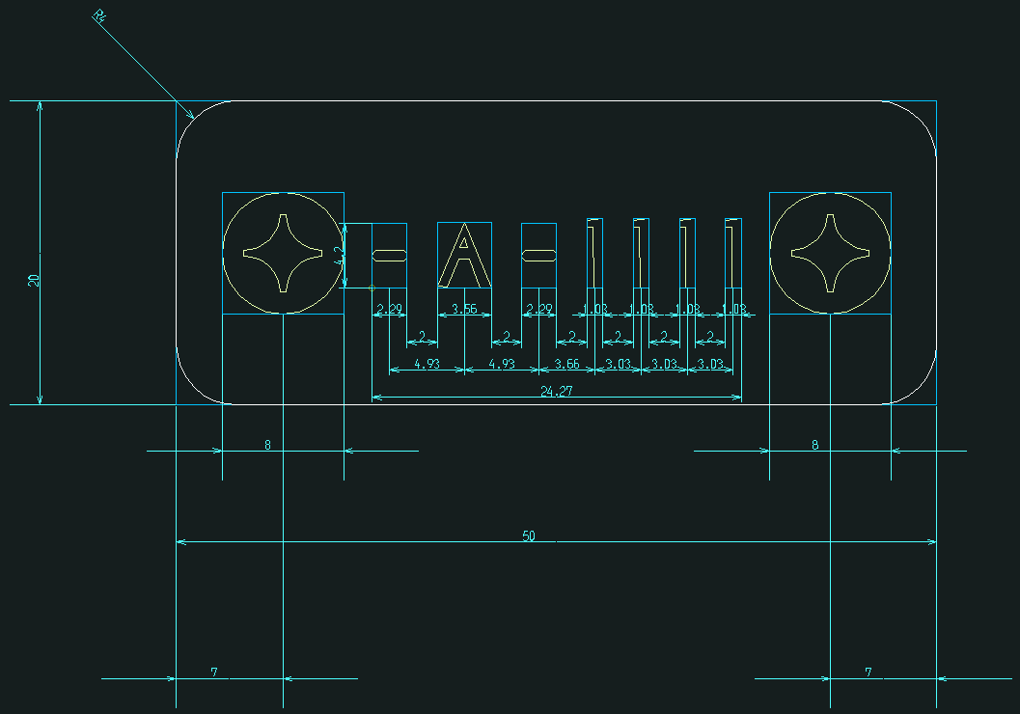
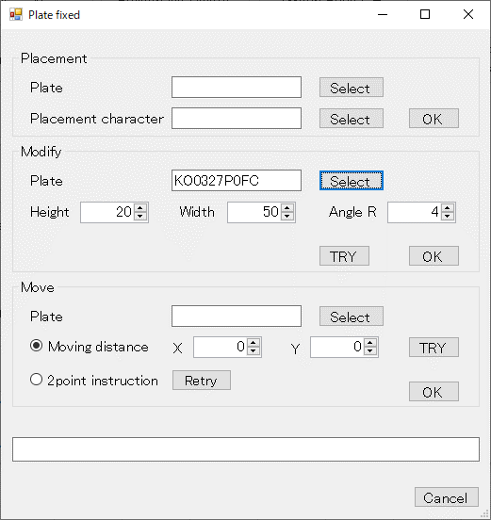
③
④
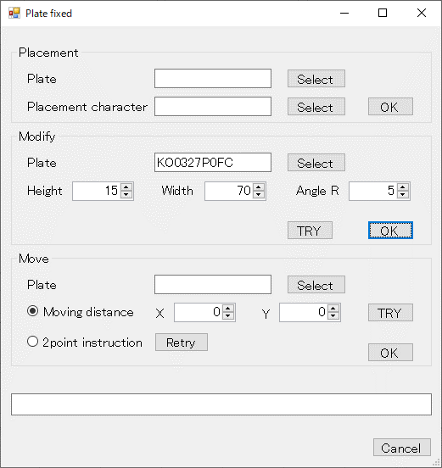
⑤
⑥
⑦
⑧
⑨
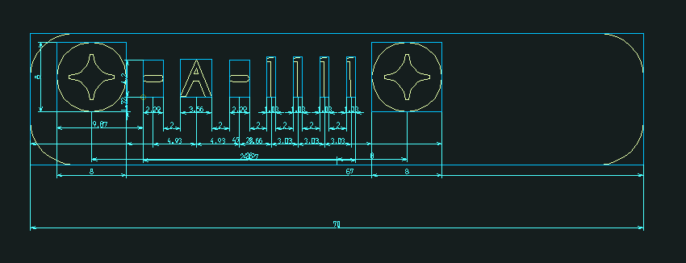

 |  | ① プレートを選択するようにメッセージが表示されます。 |  |  |  |  |  |  | ③ 選択したプレートのフォント名を表示します。 |  |  |  |  | ⑤ プレートの高さを入力します。（▲/▼により1単位で値がUP/DOWNします）
 |  | ② 「Select」ボタンを押下してプレートを選択します。 |  |  |  |  |  |  | ④ 選択したプレートのサイズが表示されます。 |  |  |  |  | ⑥ プレートの幅を入力します。（▲/▼により1単位で値がUP/DOWNします）
 |  |  |  |  |  |  |  |  |  |  |  |  |  | ⑦ プレートのコーナー角度を入力します。（▲/▼により1単位で値がUP/DOWNします）
 |  |  |  |  |  |  |  |  |  |  |  |  |  | ⑧ 「TRY」ボタンを押下すると、画面で入力された情報でプレートのサイズが変更されます。
 |  |  |  |  |  |  |  |  |  |  |  |  |  | （プレートのサイズ調整に使用します）
 |  |  |  |  |  |  |  |  |  |  |  |  |  | ⑨ 「OK」ボタンを押下すると、画面の設定値でプレートサイズを変更します。
 |  | 9-1-3. 移動
 |  | （ア) 設定した相対距離による移動

 |  | (A) プレートを選択 |  |  |  | プレートを選択 |  |  |  | (B) プレートの移動相対距離を設定 |  |  |  |  | プレートを移動
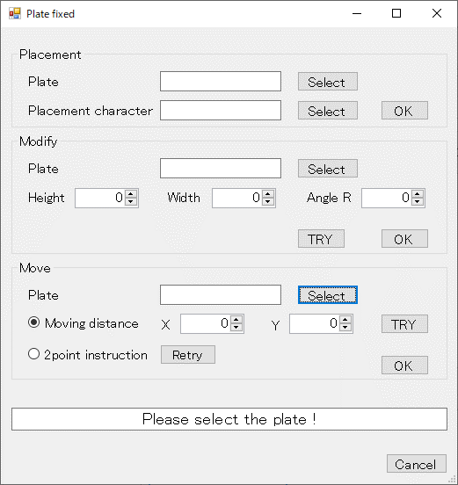
②
①
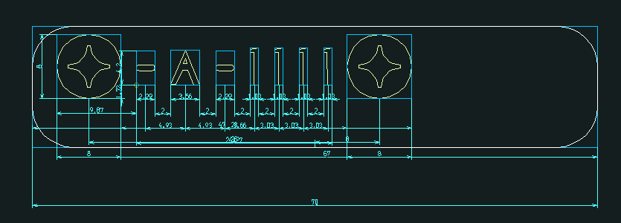
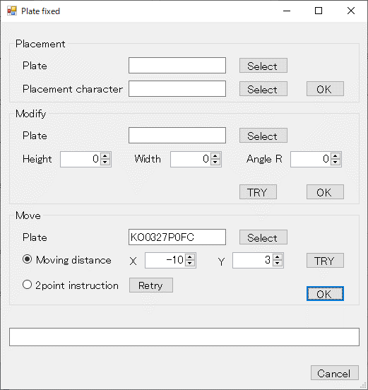
③
④
⑤
⑥
⑦
⑧

 |  | ① プレートを選択するようにメッセージが表示されます。 |  |  |  |  |  |  |  | ③ 選択したプレートのフォント名を表示します。
 |  | ② 「Select」ボタンを押下してプレートを選択します。 |  |  |  |  |  |  |  | ④ 「Moving distance」を選択して移動相対距離を設定します。
 |  |  |  |  |  |  |  |  |  | ⑤水平方向の移動相対距離を入力します。（▲/▼により1単位で値がUP/DOWNします）
 |  |  |  |  |  |  |  |  |  | ⑥ 垂直方向の移動相対距離を入力します。（▲/▼により1単位で値がUP/DOWNします）
 |  |  |  |  |  |  |  |  |  | ⑦ 「TRY」ボタンを押下すると、画面で入力された情報でプレートが移動します。
 |  |  |  |  |  |  |  |  |  | （プレートの移動調整に使用します）
 |  |  |  |  |  |  |  |  |  | ⑧「OK」ボタンを押下すると、画面の設定値でプレートの移動を確定します。
 |  | （イ) 2点座標指定による移動

 |  | (A) 2点座標を指定 |  |  |  | 1点目の座標を指定 |  |  |  | (B) 2点目の座標指定メッセージ表示 |  |  |  |  | 2点目の座標を指定
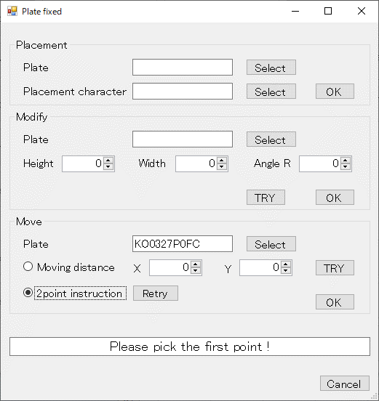
②
①
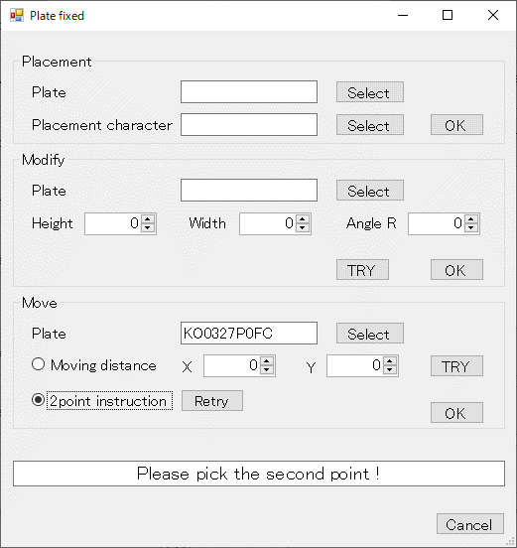
③
④

 |  |  |  |  |  |  |  |  |  |  |  |  |  |  | プレートを移動

 |  | ① 「2point instruction」を選択して2点の座標を指定します。 |  |  |  |  |  |  |  | ③ 2点目の座標を指定するようにメッセージが表示されます。
 |  | ② 1点目の座標を指定するようにメッセージが表示されます。 |  |  |  |  |  |  |  | ④「OK」ボタンを押下してプレートの移動を確定します。

 |  | （C) 2点座標の再指定指定（リトライ）
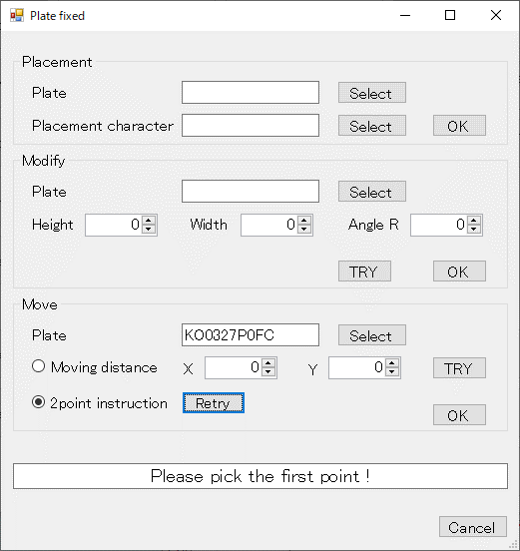
②
①

 |  | ① 「Retry」ボタンを押下して2点の座標を再指定します。
 |  | ② 1点目の座標を指定するようにメッセージが表示されます。

 | 9-2. 本画面の処理に該当するメニュー
 |  | 以下のメニューの内、赤枠の4つのメニュー処理を1つのメニューで実行します。

 |  | 基準 線・円 作成 |  | 文字列準備 |  |  |  | 円弧配置 |  |  | コード表作成 |  | 保存管理 |  |  | グループ化 |  |  | 刻印文字登録・呼出 | 編集文字登録・呼出

Arc Arrangement
Reference drawing
Reference Line
Reference Circle
Lettering preparation
Arangement
Arc placement
Delete
Fixed form character
Delete
Template
Brand Balloon
Target "CH"
Radial direction
DIA direction
Placement "modi"
Move
Delete
Grouping
Code table
Delete
Template 1
Template 2
Template 3
Conservation management
Drawing "resist"
NEW
Revision number
modify
Group
Plate
Target "CH"
Radial direction
DIA direction
Base editing "CH"
Add editing "CH"
Relative position
Plate fixed
Plate PIC
Placement PIC
Editing "CH"
First character
Additional character
Before adding character
Auto Dimensions
Modify
Move
Editing "CH" "search"
Frame drawing
Base line
Primitive "CH" "search"
Primitive "CH" "regist"
Brand Balloon
Editing "CH" "resist"
Editing "CH" "search"
Auto Dimensions
Title
Primitive "CH"
Editing "CH"
Table drawing
Move
Replacement
Delete
The entire width
 |  | 円弧配列

 |  | ※ 本画面の処理に対応するメニュー案

Arc Arrangement
Reference drawing
Reference Line
Reference Circle
Lettering preparation
Arangement
Arc placement
Fixed form character
Template
Brand Balloon
Target "CH"
Editing "CH"
Placement "modi"
Grouping
Code table
Template 1
Template 2
Template 3
Conservation management
Drawing "resist"
NEW
Revision number
modify
Group
Plate
Carved seal notes
Editing "CH"
Create
Modify
Frame drawing
Base line
Primitive "CH" "search"
Primitive "CH" "regist"
Editing "CH" "resist"
Editing "CH" "search"
Title
Primitive "CH"
Editing "CH"
Table drawing
Plate fixed

Delete

10. 呼出済文字の円弧配置
10. 呼出済文字の円弧配置
 | 10-1. 処理の流れ
 |  |  |  | (A) 「呼出済文字の円弧配置設定」画面を表示 | 対象文字を選択 |  | (B) 円弧配置の設定値を入力 |  |  | 編集文字を円弧上に配置
①
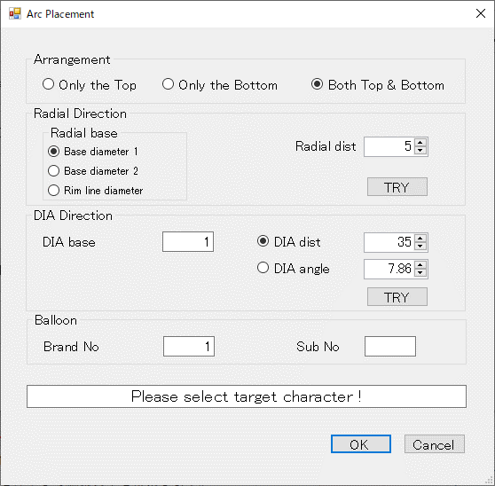
②
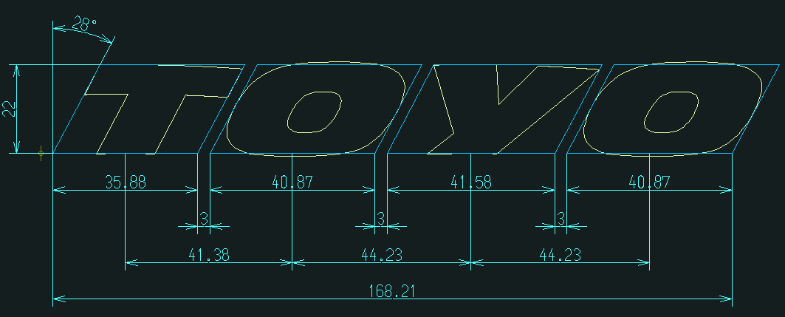
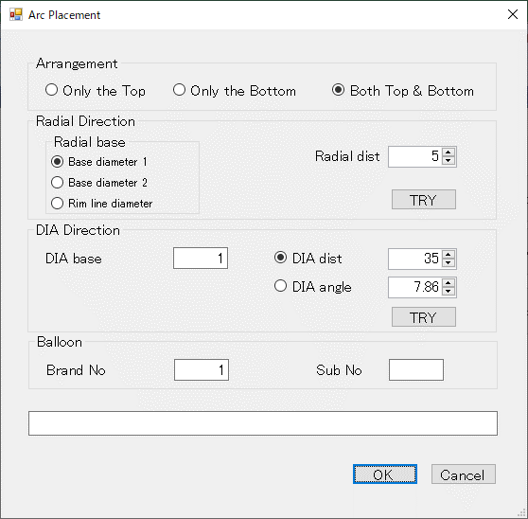
③
⑦
④
⑪
⑫
⑤
⑥
⑧
⑩
⑨
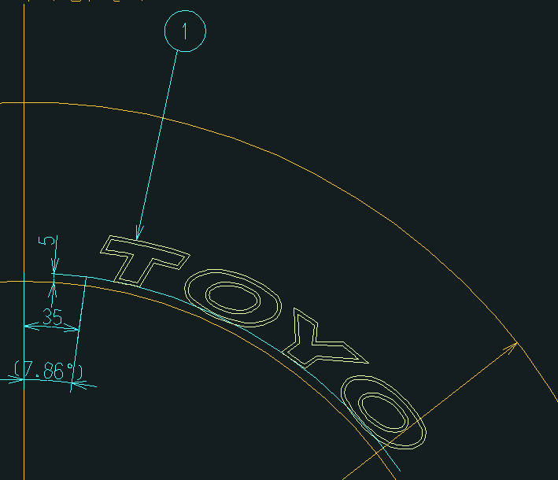
Editing "CH"
Target "CH"
Arc placement

 | ①「Target "CH"」メニューを選択します。

※1. 基準線番号は、1から順に
反時計回りに割振るものとする
2
1
12
11
10
9
8
7
6
5
4
3
1
4
3
2
 |  |  |  | ② 円弧配置対象の文字を選択するようにメッセージが表示されます。 |  |  | ③ 配置する形状(Top/Bottom/Both)を選択します。
 |  |  |  |  |  |  | ④ 径方向の基準円を選択します。
 |  |  |  |  |  |  | （基準円は直接ピックでも選択可能）
 |  |  |  |  |  |  | ⑤ 基準円からの距離を入力します。（▲/▼により1単位で値がUP/DOWNします）
 |  |  |  |  |  |  | ⑥ 「TRY」ボタンを押下すると、画面で入力された情報で円弧上に配置されます。
 |  |  |  |  |  |  | （配置位置の調整に使用します）
 |  |  |  |  |  |  | ⑦ 主方向の基準線番号(※1)を入力します。
 |  |  |  |  |  |  | （基準線は直接ピックでも選択可能）
 |  |  |  |  |  |  | ⑧ 「DIA dist」を選択し基準線からの距離を入力します。（▲/▼により1単位で値がUP/DOWNします）
 |  |  |  |  |  |  | ⑨ 「DIA angle」を選択し基準線からの角度を入力します。（▲/▼により1単位で値がUP/DOWNします）
 |  |  |  |  |  |  | ⑩ 「TRY」ボタンを押下すると、画面で入力された情報で円弧上に配置されます。
 |  |  |  |  |  |  | （配置位置の調整に使用します）
 |  |  |  |  |  |  | ⑪ 配置する編集文字のバルーン番号を入力します。
 |  |  |  |  |  |  | ⑫ 「OK」ボタン押下で、画面の情報設定を確定します。
 | 10-2. 本画面の処理に該当するメニュー
 |  | 以下のメニューの内、赤枠の5つのメニュー処理を1つのメニューで実行します。

 |  | 基準 線・円 作成 | 文字列準備 |  | 円弧配置 | コード表作成 |  | 保存管理 | グループ化 |  | 刻印文字登録・呼出 | 編集文字登録・呼出

Arc Arrangement
Reference drawing
Reference Line
Reference Circle
Lettering preparation
Arangement
Arc placement
Delete
Fixed form character
Delete
Template
Brand Balloon
Target "CH"
Radial direction
DIA direction
Placement "modi"
Move
Delete
Grouping
Code table
Delete
Template 1
Template 2
Template 3
Conservation management
Drawing "resist"
NEW
Revision number
modify
Group
Plate
Target "CH"
Radial direction
DIA direction
Base editing "CH"
Add editing "CH"
Relative position
Plate fixed
Plate PIC
Placement PIC
Editing "CH"
First character
Additional character
Before adding character
Auto Dimensions
Modify
Move
Editing "CH" "search"
Frame drawing
Base line
Primitive "CH" "search"
Primitive "CH" "regist"
Brand Balloon
Editing "CH" "resist"
Editing "CH" "search"
Auto Dimensions
Title
Primitive "CH"
Editing "CH"
Table drawing
Move
Replacement
Delete
The entire width
 |  | 円弧配列

 |  | ※ 本画面の処理に対応するメニュー案

Arc Arrangement
Reference drawing
Reference Line
Reference Circle
Lettering preparation
Arangement
Arc placement
Fixed form character
Template
Brand Balloon
Target "CH"
Editing "CH"
Placement "modi"
Grouping
Code table
Template 1
Template 2
Template 3
Conservation management
Drawing "resist"
NEW
Revision number
modify
Group
Plate
Carved seal notes
Editing "CH"
Create
Modify
Frame drawing
Base line
Primitive "CH" "search"
Primitive "CH" "regist"
Editing "CH" "resist"
Editing "CH" "search"
Title
Primitive "CH"
Editing "CH"
Table drawing
Plate fixed

Delete

11. 編集文字の円弧配置
11. 編集文字の円弧配置
 | 11-1. 処理の流れ
 |  |  |  | (A) 「編集文字の円弧配置設定」画面を表示 |  |  | 編集文字を円弧上に配置
Editing "CH"
Target "CH"
Arc placement
②
③
④
⑦
⑧
⑪
⑮
⑯
⑤
⑥
⑨
⑩
⑫
⑬
⑭
①

 |  | ①「Editing "CH"」メニューを選択します。

※1. 基準線番号は、1から順に
反時計回りに割振るものとする
2
1
12
11
10
9
8
7
6
5
4
3
1
4
3
2
 |  |  |  | ② 編集文字の検索条件を入力します。
 |  |  |  | ③ 「search」ボタンを押下して編集文字を検索します。
 |  |  |  | ④ 検索された編集文字のイメージが表示されます。
 |  |  |  | ⑤ 検索された編集文字リストから配置する対象を選択します。
 |  |  |  | ⑥ 「Select」ボタンを押下して配置対象を確定します。
 |  |  |  | ⑦ 配置する形状(Top/Bottom/Both)を選択します。
 |  |  |  | ⑧ 径方向の基準円を選択します。
 |  |  |  | （基準円は直接ピックでも選択可能）
 |  |  |  | ⑨ 基準円からの距離を入力します。（▲/▼により1単位で値がUP/DOWNします）
 |  |  |  | ⑩ 「TRY」ボタンを押下すると、画面で入力された情報で円弧上に配置されます。
 |  |  |  | （配置位置の調整に使用します）
 |  |  |  | ⑪ 主方向の基準線番号(※1)を入力します。
 |  |  |  | （基準線は直接ピックでも選択可能）
 |  |  |  | ⑫ 「DIA dist」を選択し基準線からの距離を入力します。（▲/▼により1単位で値がUP/DOWNします）
 |  |  |  | ⑬ 「DIA angle」を選択し基準線からの角度を入力します。（▲/▼により1単位で値がUP/DOWNします）
 |  |  |  | ⑭ 「TRY」ボタンを押下すると、画面で入力された情報で円弧上に配置されます。
 |  |  |  | （配置位置の調整に使用します）
 |  |  |  | ⑮ 配置する編集文字のバルーン番号を入力します。
 |  |  |  | ⑯ 「OK」ボタン押下で、画面の情報設定を確定します。

 | 11-2. 本画面の処理に該当するメニュー
 |  | 以下のメニューの内、赤枠の6つのメニュー処理を1つのメニューで実行します。

 |  | 基準 線・円 作成 | 文字列準備 |  | 円弧配置 | コード表作成 |  | 保存管理 | グループ化 | 刻印文字登録・呼出 | 編集文字登録・呼出

 |  | 円弧配列
Arc Arrangement
Reference drawing
Reference Line
Reference Circle
Lettering preparation
Arangement
Arc placement
Delete
Fixed form character
Delete
Template
Brand Balloon
Target "CH"
Radial direction
DIA direction
Placement "modi"
Move
Delete
Grouping
Code table
Delete
Template 1
Template 2
Template 3
Conservation management
Drawing "resist"
NEW
Revision number
modify
Group
Plate
Target "CH"
Radial direction
DIA direction
Base editing "CH"
Add editing "CH"
Relative position
Plate fixed
Plate PIC
Placement PIC
Editing "CH"
First character
Additional character
Before adding character
Auto Dimensions
Modify
Move
Editing "CH" "search"
Frame drawing
Base line
Primitive "CH" "search"
Primitive "CH" "regist"
Brand Balloon
Editing "CH" "resist"
Editing "CH" "search"
Auto Dimensions
Title
Primitive "CH"
Editing "CH"
Table drawing
Move
Replacement
Delete
The entire width

 |  | ※ 本画面の処理に対応するメニュー案
Arc Arrangement
Reference drawing
Reference Line
Reference Circle
Lettering preparation
Arangement
Arc placement
Fixed form character
Template
Brand Balloon
Target "CH"
Editing "CH"
Placement "modi"
Grouping
Code table
Template 1
Template 2
Template 3
Conservation management
Drawing "resist"
NEW
Revision number
modify
Group
Plate
Carved seal notes
Editing "CH"
Create
Modify
Frame drawing
Base line
Primitive "CH" "search"
Primitive "CH" "regist"
Editing "CH" "resist"
Editing "CH" "search"
Title
Primitive "CH"
Editing "CH"
Table drawing
Plate fixed

Delete

12. 円弧配置変更・削除
12. 円弧配置変更・削除
 | 12-1. 処理の流れ
 |  |  |  | 「円弧配置変更／削除」画面を表示 | 対象文字を選択 |  | ＜円弧配置の移動＞ |  |  | 編集文字を円弧上に配置
①
Placement "modi"
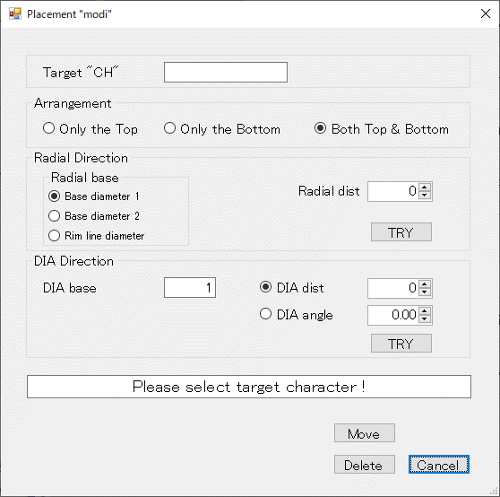
②
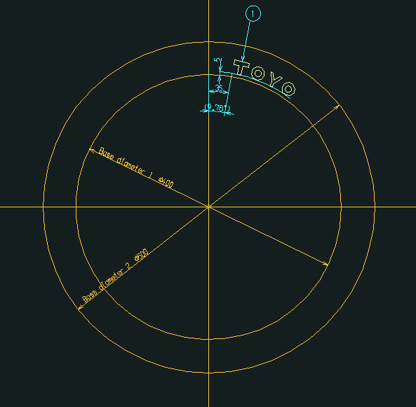
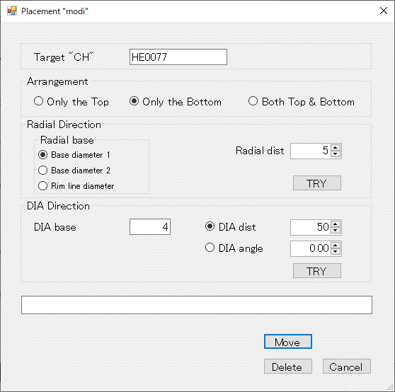
④
⑧
⑤
⑫
⑥
⑦
⑨
⑪
⑩
③
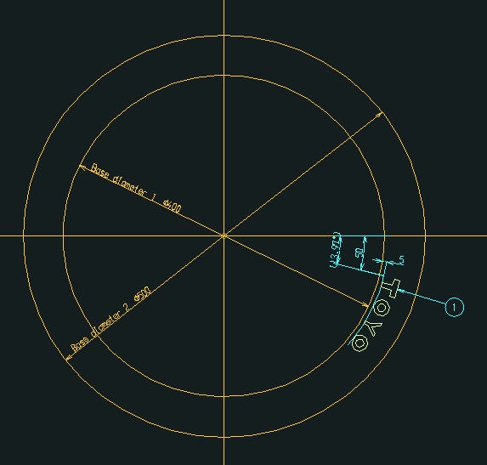

 |  | ①「Placement "modi"」メニューを
 |  | 選択します。

※1. 基準線番号は、1から順に
反時計回りに割振るものとする
2
1
12
11
10
9
8
7
6
5
4
3
1
4
3
2
 |  |  |  | ② 変更・削除対象の配置文字を選択するようにメッセージが |  |  | ③ 選択した配置対象文字のフォント名を表示します。
 |  |  |  | 表示されます。 |  |  | ④ 配置する形状(Top/Bottom/Both)を選択します。
 |  |  |  |  | ＜円弧配置の削除＞ |  | ⑤ 径方向の基準円を選択します。
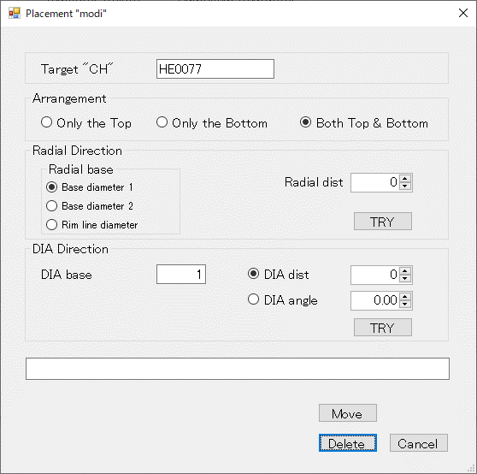
③
④
 |  |  |  |  |  |  | （基準円は直接ピックでも選択可能）
 |  |  |  |  |  |  | ⑥ 基準円からの距離を入力します。（▲/▼により1単位で値がUP/DOWNします）
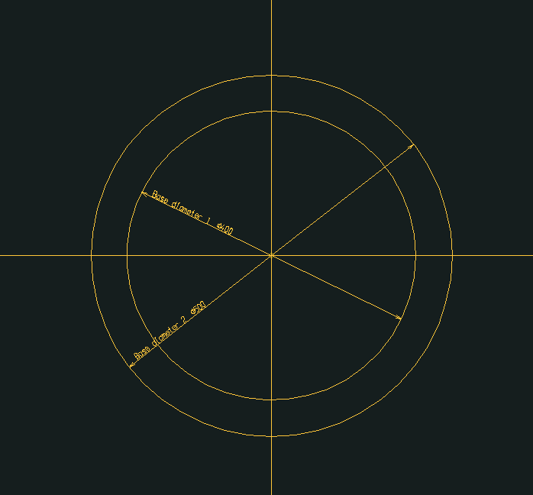
 |  |  |  |  |  |  | ⑦ 「TRY」ボタンを押下すると、画面で入力された情報で円弧上に配置されます。
 |  |  |  |  |  |  | （配置位置の調整に使用します）
 |  |  |  |  |  |  | ⑧ 主方向の基準線番号(※1)を入力します。
 |  |  |  |  |  |  | （基準線は直接ピックでも選択可能）
 |  |  |  |  |  |  | ⑨ 「DIA dist」を選択し基準線からの距離を入力します。（▲/▼により1単位で値がUP/DOWNします）
 |  |  |  |  |  |  | ⑩ 「DIA angle」を選択し基準線からの角度を入力します。（▲/▼により1単位で値がUP/DOWNします）
 |  |  |  |  |  |  | ⑪ 「TRY」ボタンを押下すると、画面で入力された情報で円弧上に配置されます。
 |  |  |  |  |  |  | （配置位置の調整に使用します）
 |  |  |  |  |  |  | ⑫ 「Move」ボタン押下で、配置移動情報設定を確定し、選択した配置文字を移動します。

 |  |  |  |  | ③ 選択した配置対象文字のフォント名を表示します。
 |  |  |  |  | ④ 「Delete」ボタン押下で、選択した配置文字を削除します。

 | 12-2. 本画面の処理に該当するメニュー
 |  | 以下のメニューの内、赤枠の5つのメニュー処理を1つのメニューで実行します。

 |  | 基準 線・円 作成 | 文字列準備 |  | 円弧配置 | コード表作成 |  | 保存管理 | グループ化 |  | 刻印文字登録・呼出 | 編集文字登録・呼出

 |  | 円弧配列
Arc Arrangement
Reference drawing
Reference Line
Reference Circle
Lettering preparation
Arangement
Arc placement
Delete
Fixed form character
Delete
Template
Brand Balloon
Target "CH"
Radial direction
DIA direction
Placement "modi"
Move
Delete
Grouping
Code table
Delete
Template 1
Template 2
Template 3
Conservation management
Drawing "resist"
NEW
Revision number
modify
Group
Plate
Target "CH"
Radial direction
DIA direction
Base editing "CH"
Add editing "CH"
Relative position
Plate fixed
Plate PIC
Placement PIC
Editing "CH"
First character
Additional character
Before adding character
Auto Dimensions
Modify
Move
Editing "CH" "search"
Frame drawing
Base line
Primitive "CH" "search"
Primitive "CH" "regist"
Brand Balloon
Editing "CH" "resist"
Editing "CH" "search"
Auto Dimensions
Title
Primitive "CH"
Editing "CH"
Table drawing
Move
Replacement
Delete
The entire width

 |  | ※ 本画面の処理に対応するメニュー案

Arc Arrangement
Reference drawing
Reference Line
Reference Circle
Lettering preparation
Arangement
Arc placement
Fixed form character
Template
Brand Balloon
Target "CH"
Editing "CH"
Placement "modi"
Grouping
Code table
Template 1
Template 2
Template 3
Conservation management
Drawing "resist"
NEW
Revision number
modify
Group
Plate
Carved seal notes
Editing "CH"
Create
Modify
Frame drawing
Base line
Primitive "CH" "search"
Primitive "CH" "regist"
Editing "CH" "resist"
Editing "CH" "search"
Title
Primitive "CH"
Editing "CH"
Table drawing
Plate fixed

Delete

19. グループ化
19. グループ化
 | 19-1. 処理の流れ
 |  |  |  | (A)「グループ化設定」画面を表示 |  | グループ化の基準文字を選択 |  |  |  |  | (B) 基準文字の風船番号を入力 |  |  |  | 基準文字の風船番号を表示
①
Group
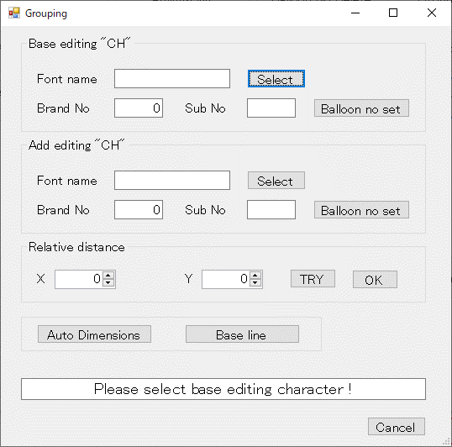
③
②
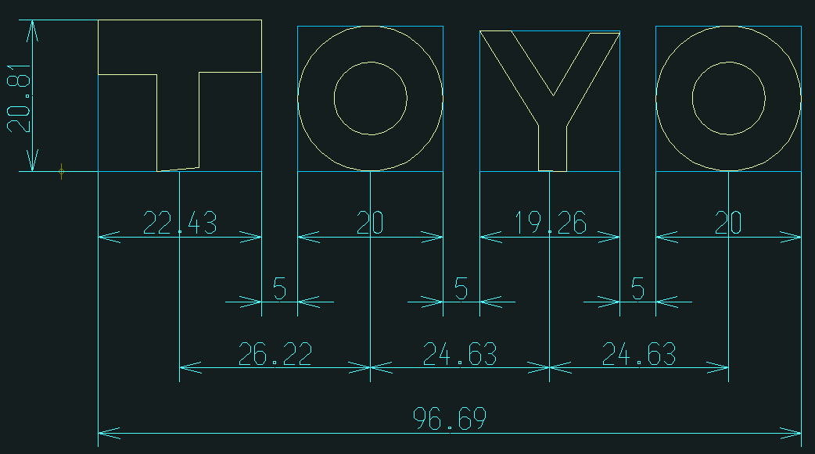
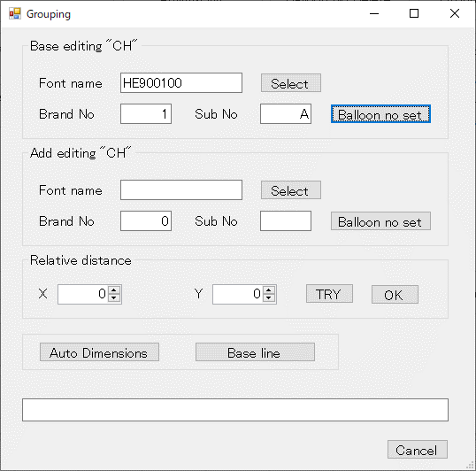
④
⑤
⑥
⑦
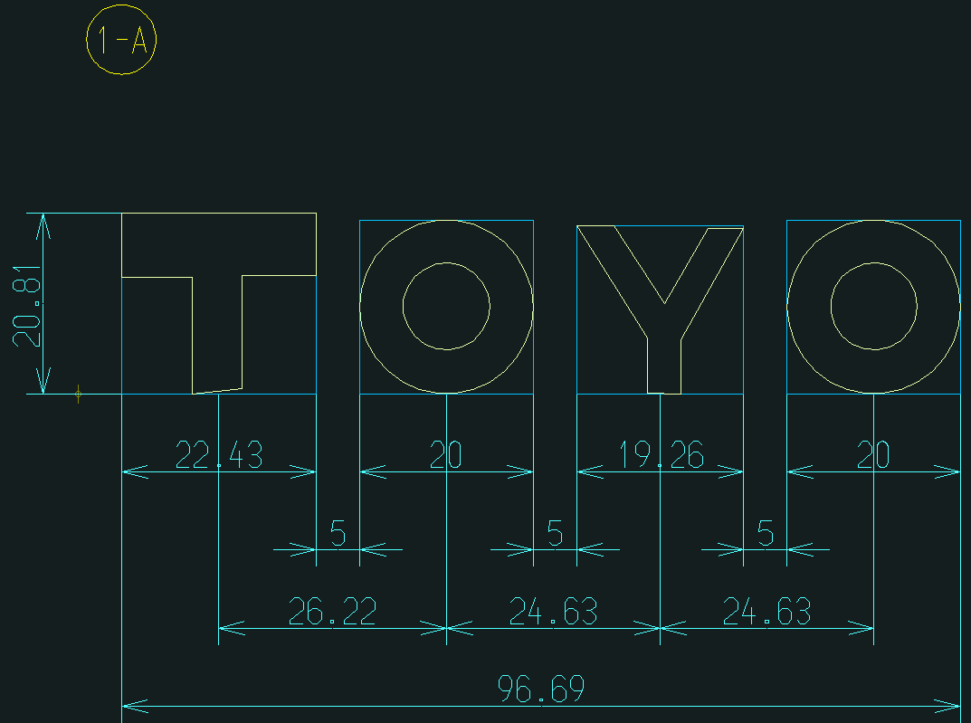

 | ①「Group」メニューを選択します。

 |  |  |  | ②「Select」ボタンを押下してグループ化の基準文字を選択します。 |  |  |  |  |  |  | ④ 選択した基準文字のフォント名を表示します。
 |  |  |  | ③ グループ化の基準文字を選択するようにメッセージが表示されます。 |  |  |  |  |  |  | ⑤ 「Brand No」を入力します。
 |  |  |  |  |  |  |  |  |  |  | ⑥ 「Sub No」を入力します。
 |  |  |  |  |  |  |  |  |  |  | ⑦ 「Balloon no set」ボタン押下で基準文字の風船番号を設定します。

 |  | （C) グループ化の追加文字を指定 |  |  | グループ化の追加文字を選択 |  |  | (D) 追加文字の風船番号を指定 |  |  |  | 追加文字の風船番号を表示
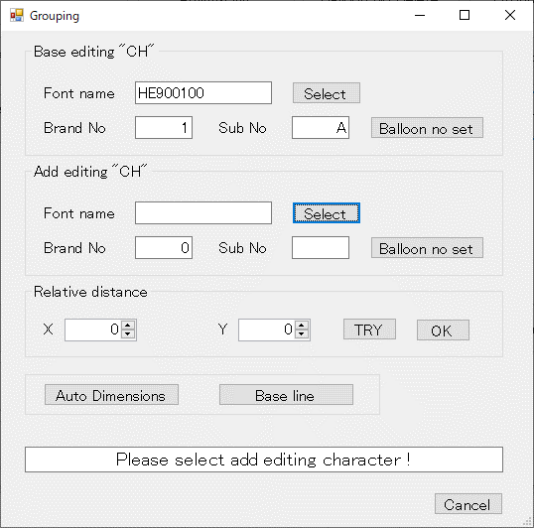
⑧
⑨
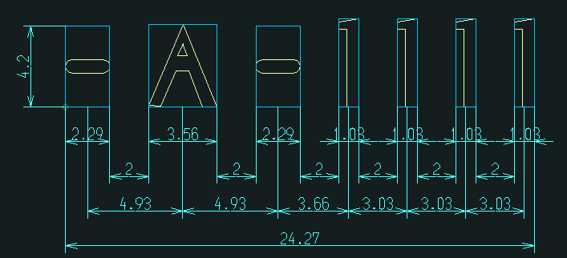
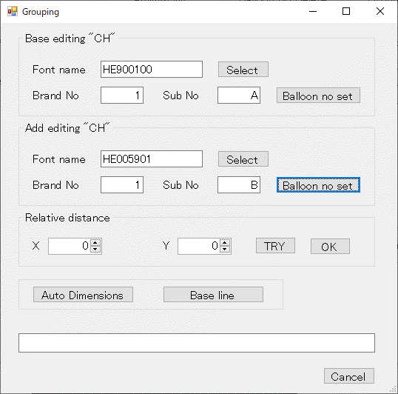
⑩
⑪
⑫
⑬
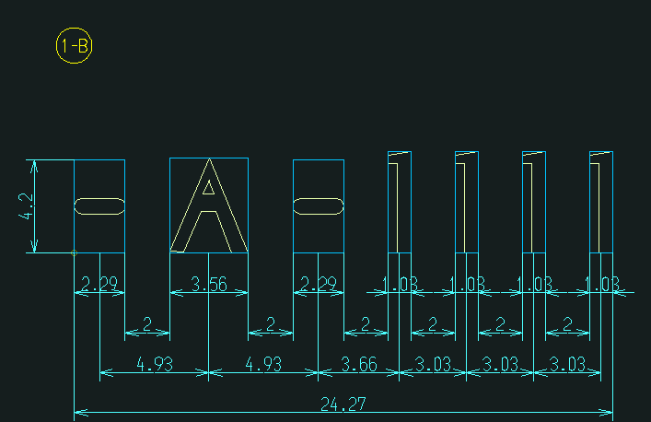

 |  | ⑧「Select」ボタンを押下してグループ化の追加文字を選択します。 |  |  |  |  |  | ⑩ 選択した追加文字のフォント名を表示します。
 |  | ⑨ グループ化の追加文字を選択するようにメッセージが表示されます。 |  |  |  |  |  | ⑪ 「Brand No」を入力します。
 |  |  |  |  |  |  |  | ⑫ 「Sub No」を入力します。
 |  |  |  |  |  |  |  | ⑬「Balloon no set」ボタン押下で追加文字の風船番号を設定します。

 |  | （E) グループ化の相対距離を設定 |  |  | 編集文字をグループ化 |  |  |  | (F) 自動寸法線を選択 |  |  |  | 寸法線を作図 |  |  | (G) 配置基準線を選択 |  |  | 配置基準線を作図
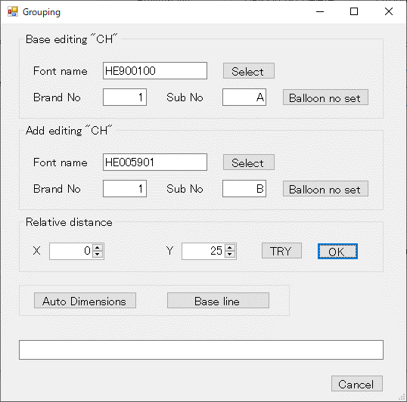
⑭
⑮
⑯
⑰
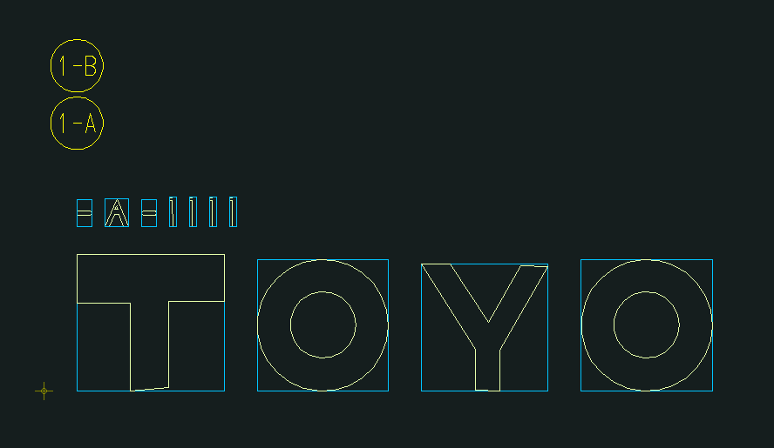
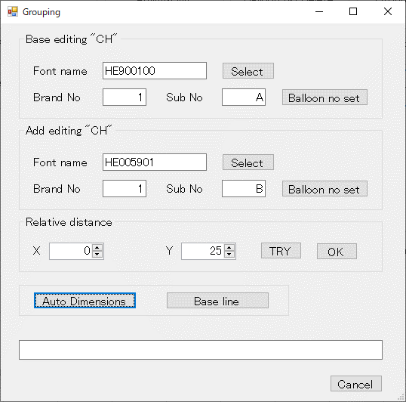
⑱


⑲


 |  | ⑭ 水平方向の文字間相対距離を入力します。（▲/▼により1単位で値がUP/DOWNします） |  |  |  |  |  |  | ⑱「Auto Dimensions」ボタンを押下すると、自動的に |  |  |  |  |  |  | ⑲「Base line」ボタンを押下すると、配置基準線を設定します。
 |  | ⑮ 垂直方向の文字間相対距離を入力します。（▲/▼により1単位で値がUP/DOWNします） |  |  |  |  |  |  | 寸法線を作図します。
 |  | ⑯ 「TRY」ボタンを押下すると、画面で入力された情報で編集文字をグループ化します。
 |  | （文字間の位置調整に使用します）
 |  | ⑰「OK」ボタンを押下すると、画面の設定値で編集文字のグループ化を確定します。

 | 19-2. 本画面の処理に該当するメニュー
 |  | 以下のメニューの内、赤枠の5つのメニュー処理を1つのメニューで実行します。

 |  | 基準 線・円 作成 | 文字列準備 |  |  |  | 円弧配置 |  |  | コード表作成 |  | 保存管理 |  | グループ化 |  |  | 刻印文字登録・呼出 | 編集文字登録・呼出

 |  | 円弧配列
Arc Arrangement
Reference drawing
Reference Line
Reference Circle
Lettering preparation
Arangement
Arc placement
Delete
Fixed form character
Delete
Template
Brand Balloon
Target "CH"
Radial direction
DIA direction
Placement "modi"
Move
Delete
Grouping
Code table
Delete
Template 1
Template 2
Template 3
Conservation management
Drawing "resist"
NEW
Revision number
modify
Group
Plate
Target "CH"
Radial direction
DIA direction
Base editing "CH"
Add editing "CH"
Relative position
Plate fixed
Plate PIC
Placement PIC
Editing "CH"
First character
Additional character
Before adding character
Auto Dimensions
Modify
Move
Editing "CH" "search"
Frame drawing
Base line
Primitive "CH" "search"
Primitive "CH" "regist"
Brand Balloon
Editing "CH" "resist"
Editing "CH" "search"
Auto Dimensions
Title
Primitive "CH"
Editing "CH"
Table drawing
Move
Replacement
Delete
The entire width

 |  | ※ 本画面の処理に対応するメニュー案
Arc Arrangement
Reference drawing
Reference Line
Reference Circle
Lettering preparation
Arangement
Arc placement
Fixed form character
Template
Brand Balloon
Target "CH"
Editing "CH"
Placement "modi"
Grouping
Code table
Template 1
Template 2
Template 3
Conservation management
Drawing "resist"
NEW
Revision number
modify
Group
Plate
Carved seal notes
Editing "CH"
Create
Modify
Frame drawing
Base line
Primitive "CH" "search"
Primitive "CH" "regist"
Editing "CH" "resist"
Editing "CH" "search"
Title
Primitive "CH"
Editing "CH"
Table drawing
Plate fixed

Delete

23. 編集文字の作成
23. 編集文字の作成
 | 23-1. 処理の流れ
 |  |  |  |  | (A)「編集文字作成」画面を表示 |  | 先頭文字の図を選択 |  |  | (B) 先頭文字を配置する図のPIC No.を指定 |  |  |  | 指定したPIC No.の図に先頭文字を配置
Modify
Create
Editing "CH"
①

③
②


④
⑤
⑥

 | ①「Modify」メニューを選択します。

 |  |  |  |  | ②「Select」ボタンを押下して先頭文字の図を選択します。 |  |  |  |  | ④ 選択した先頭文字の図のPIC No.を表示します。（PIC No.の直接入力も可能です）
 |  |  |  |  | ③ 先頭文字の図を選択するようにメッセージが表示されます。 |  |  |  |  | ⑤先頭文字を配置する図のPIC No.を入力します。
 |  |  |  |  |  |  |  |  |  | ⑥ 「OK」ボタンを押下すると、先頭文字を指定した図に配置します。

 |  |  | （C）追加する文字を指定 |  |  | 追加する文字を選択 |  | （D) 追加する文字の基準位置を指定 |  |  | （E) 追加する文字の前になる文字(追加直前文字)を指定 |  |  |  | 追加直前文字を選択 |  |  | （F) 追加直線文字の基準位置を指定

⑦
⑧


⑨
⑩
⑪

⑫
⑬


⑭
⑮
⑯

 |  |  | ⑦「Select」ボタンを押下して追加する文字を選択します。 |  |  |  |  | ⑨ 選択した追加文字のフォント名を表示します。 |  |  | ⑫「Select」ボタンを押下して追加直前文字を選択します。 |  |  |  |  |  |  | ⑭ 選択した追加直前文字のフォント名を表示します。
 |  |  | ⑧ 追加する文字を選択するようにメッセージが表示されます。 |  |  |  |  | ⑩ 追加文字の水平基準位置を選択します。 |  |  | ⑬ 追加直前文字を選択するようにメッセージが表示されます。 |  |  |  |  |  |  | ⑮ 追加直前文字の水平基準位置を選択します。
 |  |  |  |  |  |  |  | ⑪ 追加文字の垂直基準位置を選択します。 |  |  |  |  |  |  |  |  |  | ⑯ 追加直前文字の垂直基準位置を選択します。

 |  |  | （G) 文字間の相対距離を指定 |  |  | 編集文字に文字を追加 |  |  | (H) 自動寸法線を選択 |  |  | 寸法線を作図

⑰
⑱
⑲
⑳
㉑


㉒
㉓

「(C) 追加する文字を指定」～「(G) 文字間の相対距離を指定」を編集文字に追加する文字数分繰り返します。

 |  |  | ⑰ 文字間の相対距離を入力するようにメッセージが表示されます。 |  |  |  |  |  | ㉒「Auto Dimensions」ボタンを押下すると、自動的に
 |  |  | ⑱ 水平方向の文字間相対距離を入力します。 |  |  |  |  |  | 寸法線を作図します。
 |  |  | （▲/▼により1単位で値がUP/DOWNします） |  |  |  |  |  | ㉓ 編集文字を確定します。
 |  |  | ⑲ 垂直方向の文字間相対距離を入力します。
 |  |  | （▲/▼により1単位で値がUP/DOWNします）
 |  |  | ⑳「TRY」ボタンを押下すると、画面の設定値で文字の追加を行います。
 |  |  | （文字間の距離の調整に使用します）
 |  |  | ㉑「OK」ボタンを押下すると、画面の設定値で文字の追加を確定します。

 | 23-2. 本画面の処理に該当するメニュー
 |  | 以下のメニューの内、赤枠の4つのメニュー処理を1つのメニューで実行します。

 |  | 基準 線・円 作成 |  | 文字列準備 |  |  | 円弧配置 |  | コード表作成 | 保存管理 |  |  | グループ化 |  |  | 刻印文字登録・呼出 | 編集文字登録・呼出

 |  | 円弧配列
Arc Arrangement
Reference drawing
Reference Line
Reference Circle
Lettering preparation
Arangement
Arc placement
Delete
Fixed form character
Delete
Template
Brand Balloon
Target "CH"
Radial direction
DIA direction
Placement "modi"
Move
Delete
Grouping
Code table
Delete
Template 1
Template 2
Template 3
Conservation management
Drawing "resist"
NEW
Revision number
modify
Group
Plate
Target "CH"
Radial direction
DIA direction
Base editing "CH"
Add editing "CH"
Relative position
Plate fixed
Plate PIC
Placement PIC
Editing "CH"
First character
Additional character
Before adding character
Auto Dimensions
Modify
Move
Editing "CH" "search"
Frame drawing
Base line
Primitive "CH" "search"
Primitive "CH" "regist"
Brand Balloon
Editing "CH" "resist"
Editing "CH" "search"
Auto Dimensions
Title
Primitive "CH"
Editing "CH"
Table drawing
Move
Replacement
Delete
The entire width

 |  | ※ 本画面の処理に対応するメニュー案

Arc Arrangement
Reference drawing
Reference Line
Reference Circle
Lettering preparation
Arangement
Arc placement
Fixed form character
Template
Brand Balloon
Target "CH"
Editing "CH"
Placement "modi"
Grouping
Code table
Template 1
Template 2
Template 3
Conservation management
Drawing "resist"
NEW
Revision number
modify
Group
Plate
Carved seal notes
Editing "CH"
Create
Modify
Frame drawing
Base line
Primitive "CH" "search"
Primitive "CH" "regist"
Editing "CH" "resist"
Editing "CH" "search"
Title
Primitive "CH"
Editing "CH"
Table drawing
Plate fixed

Delete

24. 編集文字の変更
24. 編集文字の変更
 | 24-1. 処理の流れ
 |  | 24-1-1. 文字の移動
 |  |  |  |  | (A) 「編集文字変更」画面を表示 |  | 移動の基準文字を選択 |  |  | (B) 移動相対距離を入力 |  |  | 文字を移動
Modify
Create
Editing "CH"

③
②

④
⑤
⑦
⑥
⑧

①

 | ①「Modify」メニューを選択します。

 |  |  |  |  | ②「Select」ボタンを押下して移動の基準文字を選択します。 |  |  |  |  | ④ 選択した基準文字のフォント名を表示します。
 |  |  |  |  | ③ 移動の基準文字を選択するようにメッセージが表示されます。 |  |  |  |  | ⑤ 水平方向の移動相対距離を入力します。（▲/▼により1単位で値がUP/DOWNします）
 |  |  |  |  |  |  |  |  |  | ⑥ 垂直方向の移動相対距離を入力します。（▲/▼により1単位で値がUP/DOWNします）
 |  |  |  |  |  |  |  |  |  | ⑦「TRY」ボタンを押下すると、画面で入力された情報で文字を移動します。
 |  |  |  |  |  |  |  |  |  | （移動先の位置調整に使用します）
 |  |  |  |  |  |  |  |  |  | ⑧「OK」ボタンを押下すると、画面の設定値で文字の移動を確定します。
 |  | 24-1-2. 文字の置換


①
②

③
⑤
④

⑥
⑦
⑧
 |  | (A) 置換後の文字を指定 |  |  |  | 置換後の文字を選択 |  | (B) 置換前の文字を指定 |  |  | 置換前の文字を選択 |  |  | （C) 置換する位置を指定
 |  |  |  |  |  |  |  |  |  |  |  |  |  |  |  | ＜Relative＞ 相対位置に置換

 |  |  |  |  |  |  |  |  |  |  |  |  |  |  |  | ＜Absolute＞ 絶対位置に置換

 |  | ①「Select」ボタンを押下して置換後の文字を選択します。 |  |  |  |  |  | ③ 選択した置換後文字のフォント名を表示します。 |  |  |  |  |  | ⑥ 選択した置換前文字のフォント名を表示します。
 |  | ② 置換後の文字を選択するようにメッセージが表示されます。 |  |  |  |  |  | ④「Select」ボタンを押下して置換前の文字を選択します。 |  |  |  |  |  | ⑦「Relative」ボタンを押下すると相対位置に文字の置換が実行されます。
 |  |  |  |  |  |  |  | ⑤ 置換前の文字を選択するようにメッセージが表示されます。 |  |  |  |  |  | ⑧「Absolute」ボタンを押下すると絶対位置に文字の置換が実行されます。
 |  | 24-1-3. 文字の削除
 |  |  | (ア) 1文字削除

 |  | (A) 削除する1文字を指定 |  |  |  | 削除する文字を選択 |  | (B) 文字の削除を確定 |  |  | １文字を削除

②
①

③
④

 |  | ①「Select」ボタンを押下して削除する文字を選択します。 |  |  |  |  |  | ③ 選択した削除する文字のフォント名を表示します。
 |  | ② 削除する文字を選択するようにメッセージが表示されます。 |  |  |  |  |  | ④ 「OK」ボタンを押下して文字の削除を確定します。

 |  |  | (イ) 複数文字削除

 |  | (A) 削除する最初の文字を指定 |  |  |  | 削除する最初の文字を選択 |  | (B) 削除する最後の文字を指定 |  |  | 削除する最後の文字を選択 |  |  | （C) 複数文字の削除を確定 |  | 複数文字を削除

①
②

③
⑤
④

⑥
⑦


 |  | ①「Select」ボタンを押下して削除する最初の文字を選択します。 |  |  |  |  |  | ③ 選択した削除する最初の文字のフォント名を表示します。 |  |  |  |  |  | ⑥ 選択した削除する最後の文字のフォント名を表示します。
 |  | ② 削除する最初の文字を選択するようにメッセージが表示されます。 |  |  |  |  |  | ④「Select」ボタンを押下して削除する最後の文字を選択します。 |  |  |  |  |  | ⑦「OK」ボタンを押下すると、画面の設定値で複数文字の削除を確定します。
 |  |  |  |  |  |  |  | ⑤ 削除する最後の文字を選択するようにメッセージが表示されます。
 |  | 24-1-4. 編集文字全幅の変更

 |  | (A) 全幅を変更する編集文字がある行を指定 |  |  |  | 全幅変更対象となる編集文字を選択 |  | (B) 編集文字の全幅を確定 |  |  | 編集文字の全幅を変更

①
②

③
④
⑤
⑥



 |  | ①「Select row」ボタンを押下して編集文字がある行を選択します。 |  |  |  |  |  | ③ 編集文字選択後に操作可能となるので、全幅の値を入力します。
 |  | ② 全幅を変更する行を選択するようにメッセージが表示されます。 |  |  |  |  |  | （▲/▼により1単位で値がUP/DOWNします）
 |  |  |  |  |  |  |  | ④「TRY」ボタンを押下すると、画面の設定値で編集文字の全幅を変更します。
 |  |  |  |  |  |  |  | （全幅の調整に使用します）
 |  |  |  |  |  |  |  | ⑤「OK」ボタンを押下すると、画面の設定値で編集文字の全幅を確定します。
 |  |  |  |  |  |  |  | ⑥「Auto Dimensions」ボタンを押下すると、自動的に寸法線を作図します。

 | 24-2. 本画面の処理に該当するメニュー
 |  | 以下のメニューの内、赤枠の5つのメニュー処理を1つのメニューで実行します。

 |  | 基準 線・円 作成 |  | 文字列準備 |  |  | 円弧配置 |  | コード表作成 | 保存管理 |  | グループ化 |  | 刻印文字登録・呼出 | 編集文字登録・呼出

 |  | 円弧配列
Arc Arrangement
Reference drawing
Reference Line
Reference Circle
Lettering preparation
Arangement
Arc placement
Delete
Fixed form character
Delete
Template
Brand Balloon
Target "CH"
Radial direction
DIA direction
Placement "modi"
Move
Delete
Grouping
Code table
Delete
Template 1
Template 2
Template 3
Conservation management
Drawing "resist"
NEW
Revision number
modify
Group
Plate
Target "CH"
Radial direction
DIA direction
Base editing "CH"
Add editing "CH"
Relative position
Plate fixed
Plate PIC
Placement PIC
Editing "CH"
First character
Additional character
Before adding character
Auto Dimensions
Modify
Move
Editing "CH" "search"
Frame drawing
Base line
Primitive "CH" "search"
Primitive "CH" "regist"
Brand Balloon
Editing "CH" "resist"
Editing "CH" "search"
Auto Dimensions
Title
Primitive "CH"
Editing "CH"
Table drawing
Move
Replacement
Delete
The entire width

 |  | ※ 本画面の処理に対応するメニュー案

Arc Arrangement
Reference drawing
Reference Line
Reference Circle
Lettering preparation
Arangement
Arc placement
Fixed form character
Template
Brand Balloon
Target "CH"
Editing "CH"
Placement "modi"
Grouping
Code table
Template 1
Template 2
Template 3
Conservation management
Drawing "resist"
NEW
Revision number
modify
Group
Plate
Carved seal notes
Editing "CH"
Create
Modify
Frame drawing
Base line
Primitive "CH" "search"
Primitive "CH" "regist"
Editing "CH" "resist"
Editing "CH" "search"
Title
Primitive "CH"
Editing "CH"
Table drawing
Plate fixed

Delete

